Permiso de Trabajo en Altura
 |  |  | PERMISO DE TRABAJO EN ALTURA |  |  |  |  |  |  |  |  |  |  |  |  |  |  |  |  | HS&WE-010E VERSIÓN 1.0

 |  |  | (No se autorizan trabajos sin que esta tarjeta este debidamente llena y firmada; y visible en el lugar de trabajo)
TRABAJO A REALIZAR

AREA |  |  |  |  |  |  |  |  |  |  |  |  |  |  | TODO PERMISO TIENE MÁXIMO 8 HORAS DE DURACIÓN
FECHA
HORA INICIO |  |  |  | HORA FIN

NORMAS GENERALES Estas normas son de chequeo obligatorio para los trabajos a realizar.
 |  |  |  |  |  |  |  |  |  |  |  |  |  |  |  |  |  |  | SI |  | NO | N/A

 |  | Se realizo el análisis de riesgo con el personal implicado.

 |  | El personal que realiza el trabajo tiene el entrenamiento/experiencia.

 |  | El personal del área donde se realizará el trabajo esta comunicado del trabajo y de los riesgos asociados.

 |  | El área se encuentra aislada y señalizada. (Conos y Cintas de advertencia)

 |  | Se ha comunicado el contenido de este permiso de trabajo a todos los implicados.

 |  | Están definidos los protocolos de emergencia y rescate para el trabajo a realizar.

TRABAJO EN ALTURAS Todo trabajo que se realice a mas de 1.2 metros de altura.
 |  | RIESGOS POTENCIALES

 |  |  |  |  |  | SI | NO |  |  |  |  |  |  |  |  |  |  |  |  |  | SI | NO

 | Presencia de energías peligrosas: Eléctrica |  |  |  |  |  |  |  |  | Cables telefónicos u otro material

 | Presencia de energías peligrosas: Mecánica |  |  |  |  |  |  |  |  | Caida de Objetos

 | Presencia de energías peligrosas: Hidráulica |  |  |  |  |  |  |  |  | Materialas/Sustancias peligrosas

 | Presencia de energías peligrosas: Neumática |  |  |  |  |  |  |  |  | Tránsito de vehículos

 | Presencia de energías peligrosas: Altas/bajas temperaturas |  |  |  |  |  |  |  |  | Tránsito de peatones

 |  |  |  |  |  |  |  |  |  | Superficies frágiles

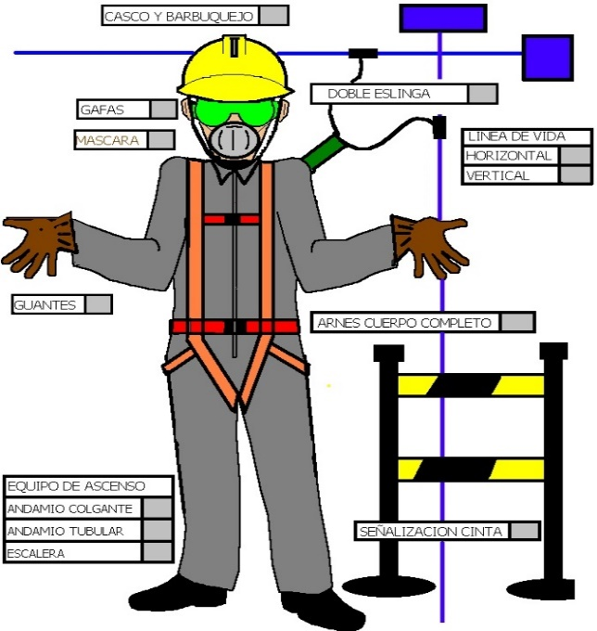
 |  |  |  |  |  |  |  |  |  |  | EQUIPOS DE PROTECCION

 |  |  |  |  |  |  |  |  |  |  |  |  |  |  |  |  |  |  | SI |  | NO | N/A

 |  |  |  |  |  |  |  |  | Casco con barbiquejo

 |  |  |  |  |  |  |  |  | Calzado Industrial (tipo):

 |  |  |  |  |  |  |  |  | Guantes (tipo):

 |  |  |  |  |  |  |  |  | Protección auditiva (tipo):

 |  |  |  |  |  |  |  |  | Protección visual (tipo):

 |  |  |  |  |  |  |  |  | Protección respiratoria:

 |  |  |  |  |  |  |  |  | Sistema de Bloqueo y Etiquetado - LOTOT

 |  |  |  |  |  |  |  |  | Se ha identificado los puntos a Bloquear

 |  |  |  |  |  |  |  |  | Se ha revisado el estado los equipos a usar

 |  |  |  |  |  |  |  |  | Nombre de responsable de aplicar LOTOT

 |  |  |  |  |  |  |  |  | Otros:

 | PERSONAL A EJECUTAR TRABAJO EN ALTURA

EVALUACION MEDICA Antes de recibir las firmas de autorización debe pasar la evaluación médica | NOMBRE/APELLIDO |  |  |  | EDAD | PRESIÓN ARTERIAL |  |  | BABINSKI WEIL |  |  |  | ROMBERG |  |  | ROMBERG SENSIBILIZADO |  |  |  |  | UNTERBERGER
P
N
P
N
P
N
P
N
P
N
P
N
P
N
P
N
P
N
P
N
P
N
P
N
P
N
P
N
P
N
P
N
P
N
P
N
P
N
P
N
P
N
P
N
P
N
P
N
P
N
P
N
P
N
P
N
P
N
P
N
P
N
P
N
P
N
P
N
P
N
P
N
P
N
P
N
P
N
P
N

 |  |  |  | Observaciones:

 |  | Firma & Sello Dispensario Médico

 |  |  | PERMISO DE TRABAJO EN ALTURA |  |  |  |  |  |  |  |  |  |  |  |  |  |  |  |  | HS&WE-010E VERSIÓN 1.0

 |  |  | (No se autorizan trabajos sin que esta tarjeta este debidamente llena y firmada; y visible en el lugar de trabajo)
EVALUACION GENERAL
 |  |  |  |  |  | SI | NO |  |  |  |  |  |  |  |  |  |  |  |  |  | SI | NO
 | Permiten las condiciones externas y meteorológicas lluvia, viento, luz otros realizar el trabajo de manera segura? |  |  |  |  |  |  |  | Se han tomado las precauciones para evitar la caída de objetos?

 | Han recibido los trabajadores las instrucciones relativas a los riesgos de la tarea a realizar bajo este permiso de trabajo? |  |  |  |  |  |  |  | Se encuentran en buen estado los arneses de seguridad que utilizarán para el trabajo

 | Se han tomado todos los pasos razonablemente prácticos para cerrar y señalizar las áreas ubicadas debajo del sector donde se va a trabajar? |  |  |  |  |  |  |  | Es necesario asignar una persona permanentemente observando los trabajos y preparada para actuar en casos de emergencia?

 | Existen sistemas de anclaje permanente? Sino Se han instalado sistema de anclaje temporales? |  |  |  |  |  |  |  | Existen cables de alta tensión el el lugar de trabajo? El asilamiento es seguro?

 | El trabajo a realizar necesitara erigir andamios, Si la respuesta es si utilizar el formato de revisión de andamios. |  |  |  |  |  |  |  | Se han bloqueado las fuentes de energía peligrosas en el área de trabajo?

 | El trabajo a realizar necesita escaleras para accesar al sitio? Que tipo? Fecha de ultima revisión de la escalera: ___________________ |  |  |  |  |  |  |  | Ejecutaran trabajos de soldadura o reparaciones no comunes. Algún tipo de trabajo especial especifique: ________________________________

 | Es seguro el acceso a su zona de trabajo? son los equipos seguros? Revise la condición de la escalera para contestar la pregunta |  |  |  |  |  |  |  | Se han colocado de forma segura en los techos plataformas que resistan el trafico y los trabajos a realizar, el personal este instruido sobre los riesgos?

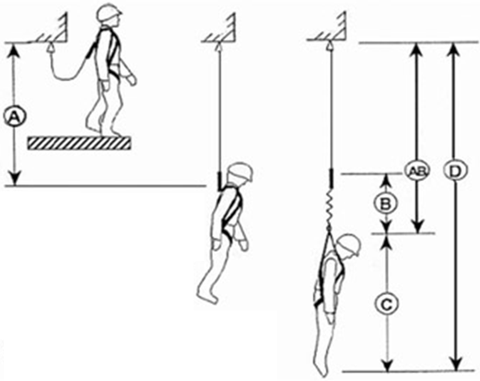
EVALUACION DE EQUIPO ANTICAIDAS |  |  |  |  |  |  |  |  |  |  |  |  |  |  |  |  |  |  |  |  | SI | NO
 |  |  |  |  |  |  |  |  |  |  | Costuras en buen estado

 |  |  |  |  |  |  |  |  |  |  | Tejidos de las correas en buen estado

 |  |  |  |  |  |  |  |  |  |  | Argollas y ebillas en buen estado

 |  |  |  |  |  |  |  |  |  |  | Eslingas en buen estado

.
.
.
 |  |  |  |  |  |  |  |  |  |  | A | = |  | mts. |  | Distancia desde el piso hasta punto de enganche
 |  |  |  |  |  |  |  |  |  |  |  |  |  |  |  |  |  |  |  |  |  | mts.
 |  |  |  |  |  |  |  |  |  |  | B | = |  | mts.
.
.
A = Caída Libre
B = Distancia de desaceleración
AB = Distancia Total de la Caída
C = Altura del Trabajador
D = Mínimo Margen de Caída Requerido
FS = Factor de seguridad: 0.8 mts
EUC = Espacio Usado en Caida
 |  |  |  |  |  |  |  |  |  |  | AB | = |  | mts. |  |  | EUC= | D+FS |  |  |  | mts.
.
 |  |  |  |  |  |  |  |  |  |  | C | = |  | mts. |  | Existe la distancia adecuada para el equipo de protección anti-caidas |  |  |  |  | SI | NO
.
 |  |  |  |  |  |  |  |  |  |  | D | = |  | mts.

INSTRUCCIONES GENERALES PARA EL TRABAJO EN ALTURAS
Para la ejecución de trabajos en techos será necesario realizar una inspección preliminar para evaluar las condiciones de acceso y de trabajo, así como también el estado de las láminas o de la existencia de laminas frágiles para tomar las precauciones necesarias antes de realizar un trabajo.

Para este tipo de trabajo se requiere que todo el personal que participe conozca los riesgos posibles existentes y que el equipo de primeros auxilios este próximo al lugar.

Cuando sea necesario, por el tipo de trabajo, deberá siempre permanecer, permanentemente, una persona observando los trabajos y preparada para actuar en casos de emergencia.

Encintar o delimitar la zona con conos, cinta o similar ubicadas debajo del sector donde se va a trabajar. Garantizar la comunicación al encargado y/o supervisor y a los operadores de la planta, sobre los trabajos a realizar, para que tengan conocimiento de las señalizaciones instaladas y las recomendaciones de seguridad.

Que toda persona que realiza este tipo de tareas este en buenas condiciones físicas y psicológicas. (No padezca de vértigo a las Alturas, epilepsias, etc.)

Las escaleras, que se instalen para acceso a Alturas, deberán apoyarse bien con un ángulo de 15 a 20 grados, que sobrepasen un metro sobre el punto de apoyo de la escalera y que estén amarradas en un punto en la parte superior o en una forma segura para que no haya posibilidad de que resbale.

Para uso de andamios se permitirá hasta 3 cuerpos siempre que esté sujetado a alguna estructura, dependiendo de la evaluación de riesgo será posible autorizar trabajos con escaleras y/o equipos elevadores.

AUTORIZACIÓN
RESPONSABLE DEL ÁREA |  |  |  |  |  |  |  | ENCARGADO DEL TRABAJO
NOMBRE: |  |  |  |  |  |  |  | NOMBRE:
CARGO: |  |  |  |  |  |  |  | CARGO:
TURNO: |  |  |  |  |  |  |  | TURNO:
FIRMA: |  |  |  |  |  |  |  | FIRMA:

SEGURIDAD INDUSTRIAL - PLANTA
NOMBRE:
CARGO:
TURNO: |  |  |  |  |  |  |  | FIRMA

